概要
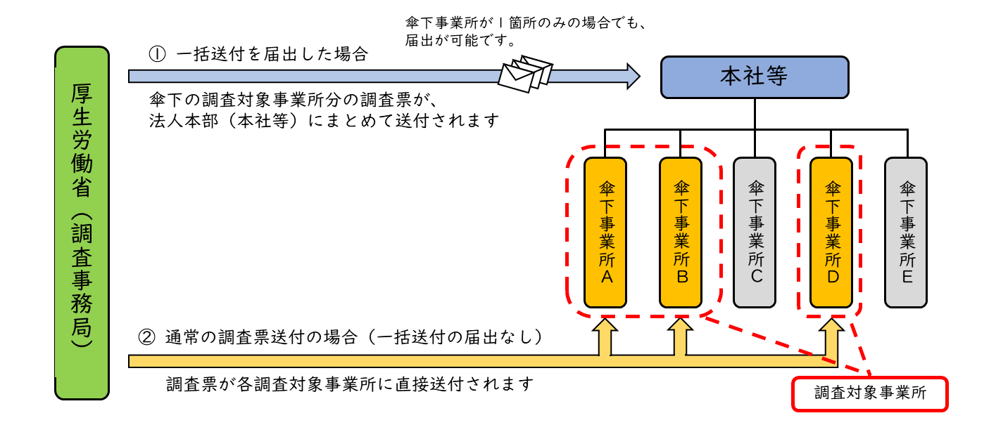
概要

〇障害福祉分野における各種統計調査では、調査対象事業所となる各施設・事業所宛に調査票を郵送しています。 〇傘下に施設・事業所又は支店を有する法人本部（本社）が、調査票を法人本部（本社）宛に一括して郵送されることを希望する場合、本届出書をご提出いただいています。 〇届出できるのは法人本部（本社）のみであり、傘下に属する各施設・事業所（支店等）は届出できません。 〇以下に該当する場合、本届出書の提出は不要です。 ・法人本部（本社）でない施設・事業所 ・傘下に施設・事業所を有しない法人（本部、本社） ・法人本部（本社）宛への一括送付を希望しない場合 ※一括送付を希望しない場合等、本届出書の提出がない場合は、下図②の方法により送付いたします。

